Sheet1
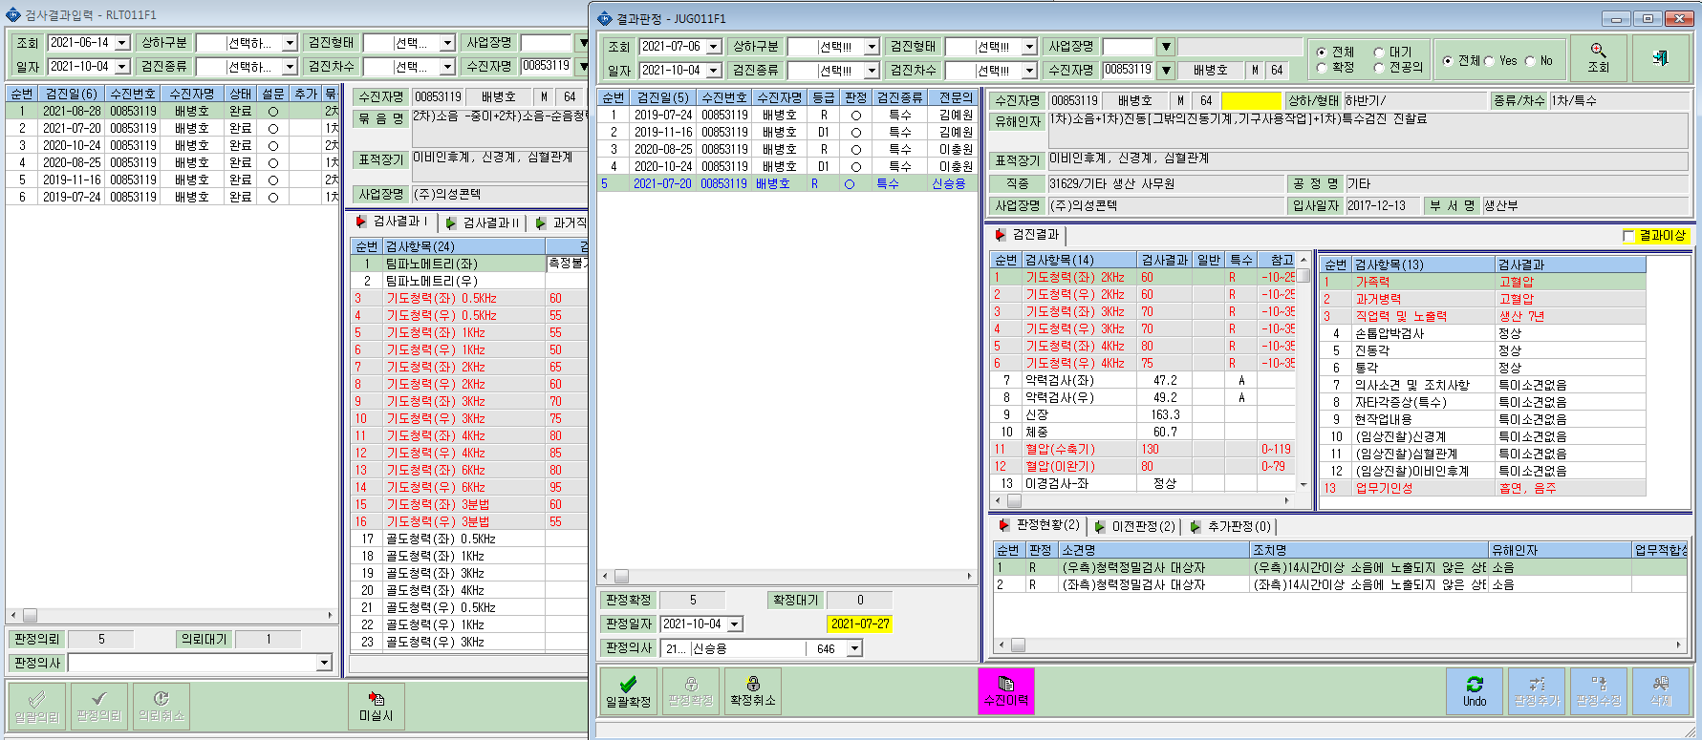
의성콘텍(E005744) 배병호(00853119) 검사결과 입력은 조회되나 결과판정에서 조회가 안됩니다. 확인 부탁합니다.
(검사결과입력란에 일괄의뢰, 판정의뢰,의뢰취소 클릭 안됩니다.)

